Zetawerte
Zetawerte

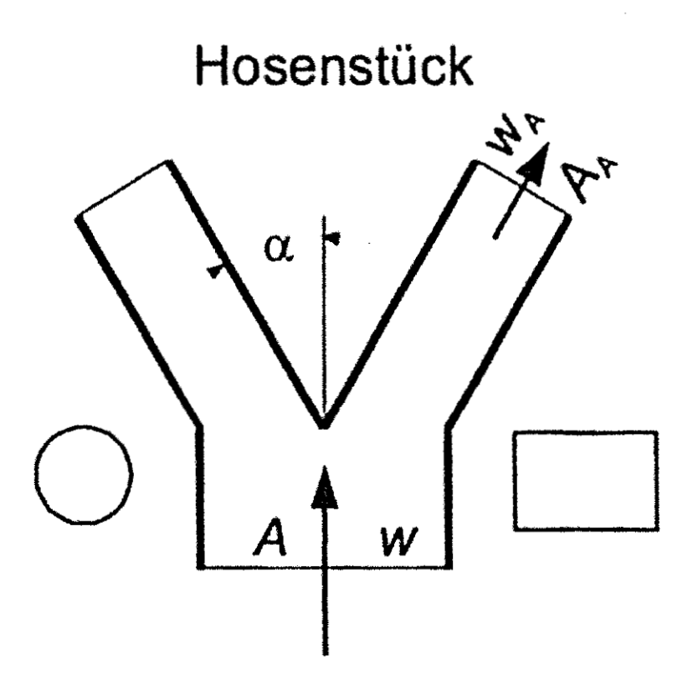
Hosenstück: ζA – Wert (bezogen auf wA) |  | a/b
 | α (°) | 0.5 | 0.6 | 0.7 | 0.8 | 0.9 | 1.0 | Brechnung
 | 5 | 1.01 | 0.45 | 0.19 | 0.07 | 0.02 | 0.00 | wA | 2
 | 15 | 1.13 | 0.54 | 0.25 | 0.11 | 0.05 | 0.03 | w | 2.5
 | 30 | 1.53 | 0.81 | 0.46 | 0.27 | 0.18 | 0.13 | α (°) | 45
 | 45 | 2.20 | 1.23 | 0.80 | 0.53 | 0.38 | 0.30
 | 60 | 3.13 | 1.93 | 1.27 | 0.90 | 0.67 | 0.53 | Verhältnis wA/w | 0.80

 |  |  |  |  |  |  |  | Ergebnis ζA | 0.53

